상품제안서
락앤락 햇쌀밥용기 6조 | 상품코드: F16108

 |  |  |  |  |  |  | 02-412-0044 | www.easy1.co.kr
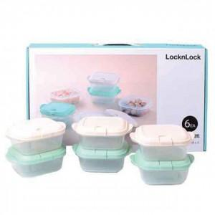

【상세/제작정보】

【인쇄/포장옵션】 | 스티커 / 포장불가능

【공급단가】 | 수량 | 50~ | 100~ | 300~ | 500~ | 1,000~
*VAT별도 | 단가 | 6,280원 | 6,130원 | 6,030원 | 5,890원 | 5,640원

【상품 URL】 | https://dev.easy1.co.kr:443/src/goods_detail.php?gdno=16108

